1GD-FR-0020
 |  |  |  |  | PROCESO DE GESTIÓN DOCUMENTAL |  |  |  |  |  |  |  |  | POLICÍA NACIONAL
Código:1GD-FR-0020
Fecha: 04/07/2018 |  |  |  |  | DIAGNÓSTICO INTEGRAL PARA LOS ARCHIVOS DE LA POLICÍA NACIONAL
Versión: 0

CIUDAD: Popayán - Cauca |  |  |  |  |  |  |  | FECHA ELABORACIÓN DEL DIAGNÓSTICO |  |  |  |  |  |  | 29 |  | 4 |  |  | 2021
RESPONSABLE DEL DILIGENCIAMIENTO: PT. LIZBETH KARELLY HOYOS CHICANGANA
A. IDENTIFICACIÓN
CÓDIGO Y NOMBRE DE LA UNIDAD: Departamento de Policia Cauca - 3.8.4.3
FECHA DE CREACIÓN DE LA UNIDAD: 18/07/1936 |  |  |  |  |  |  |  | ACTO ADMINISTRATIVO DE CREACIÓN DE LA UNIDAD: Decreto 1755 del 18 de julio de 1936
DIRECCIÓN DE LA UNIDAD: Avenida Panamericana No. 1N - 75 |  |  |  |  |  |  |  | ACTO ADMINISTRATIVO VIGENTE DE LA UNIDAD: Resolucion No. 2111 del 06/04/2018
CORREO ELECTRÓNICO DE LA UNIDAD: decau.coman@policia.gov.co |  |  |  |  |  |  |  | TELÉFONO: 8370555 |  |  |  |  |  |  |  | IP: 5100
A.1 DIRECTOR, COMANDANTE O JEFE DE LA UNIDAD:
NOMBRE: |  | ROSEMBERG ARNULFO NOVOA PIÑEROS
GRADO: |  | Coronel
CARGO: |  | COMANDANTE DEPARTAMENTO DE POLICIA CAUCA €
TIEMPO EN EL CARGO: |  | 1, años, 06 meses, 17 dias
A.2 ADMINISTRACIÓN DEL ARCHIVO
Jefe Grupo de Gestión Documental
NOMBRES Y APELLIDOS: JOSE LUIS ALARCON ORTIZ |  |  |  |  |  |  |  | CAPACITACIÓN O CURSOS EN GESTIÓN DOCUMENTAL Y ARCHIVÍSTICA
GRADO: Intendente |  |  |  |  |  |  |  | 1 | Tecnologo en gestión documental
CARGO: Jefe Gestion Documental |  |  |  |  |  |  |  | 2 | Tecnico en Archivistica
TIEMPO EN EL PROCESO DE GESTIÓN DOCUMENTAL : 10 años, 2 meses, 8 dias |  |  |  |  |  |  |  | 3
TIEMPO EN LA INSTITUCIÓN : 21 años, 1 meses, 19 dias |  |  |  |  |  |  |  | 4
CORREO INSTITUCIONAL: jose.alarcono0445@correo.policia.gov.co |  |  |  |  |  |  |  | 5
No. CELULAR: 3104896855 |  |  |  |  |  |  |  | 6
No IP DE LA OFICINA Y/O GRUPO: 51345 - 0328370555 |  |  |  |  |  |  |  | 7
CONDICIÓN MÉDICO LABORAL: No Apto |  |  |  |  |  |  |  | 8
Funciones del Jefe Grupo de Gestión Documental
1 | Cumplir con el cronograma de capacitación en las diferentes unidades policiales adscritas al Departamento de Policía Cauca, relacionado con normatividad vigente en gestión documental.
2 | Realizar actividades encaminadas al fortalecimiento de la oficina de gestion documental, capacitarse en actividades propias del servicio
3 | Actividades encaminadas al mejoramiento de las instalaciones de gestión documental
4 | Efectuar actividades encaminadas a la reduccion de gasto publico adoptando la ólitica institucional de austeridad
5 | Realizar actividades encaminadas al mantenimiento de los elementos asignados bajo su responsabilidad, debiendo realizar un uso adecuado de los mismos
6
7
Responsable Archivo Central
NOMBRES Y APELLIDOS: NO APLICA |  |  |  |  |  |  |  | CAPACITACIÓN O CURSOS EN GESTIÓN DOCUMENTAL Y ARCHIVÍSTICA
GRADO: |  |  |  |  |  |  |  | 1
CARGO: Responsable archivo central |  |  |  |  |  |  |  | 2
TIEMPO EN EL PROCESO DE GESTIÓN DOCUMENTAL : |  |  |  |  |  |  |  | 3
TIEMPO EN LA INSTITUCIÓN : |  |  |  |  |  |  |  | 4
CORREO INSTITUCIONAL: |  |  |  |  |  |  |  | 5
No. CELULAR: |  |  |  |  |  |  |  | 6
No IP DE LA OFICINA Y/O GRUPO: NO APLICA |  |  |  |  |  |  |  | 7
CONDICIÓN MÉDICO LABORAL: |  |  |  |  |  |  |  | 8
Funciones del Responsable Archivo Central
1 | revisar los parametros establecidos en gestion documental con el fin de garantizar los niveles de seguridad y confidencialidad de la informacion
2 | llevar el control de la entrada y salida de documentos que se encuentran bajo su responsabilidad siguiendo los procedimientos establecidos con el fin de prevenir la perdida de informacion
3 | revisar los conceptos tecnicos sobre gestion documental emitidos por el grupo con el fin de que cumplan con las directrices de la institucion estatal
4 | brindar la informacion que corresponda de acuerdo a la naturaleza del cargo, a quien la requiera, siguiendo los lineamientos de la normativa establecida
5 | realizar las actividades establecidad en la gestion documental, aplicando la norma vigente
6 | guardar la reserva y confidencialidad de los documentos e informacion que sea de su conocimiento dentro del cumplimiento de sus funciones
7 | dar buen uso a los elementos asignados bajo su responsabilidad, con el fin de mantenerlos disponibles para el servicio
TALENTO HUMANO
GRADO | APELLIDOS Y NOMBRES |  |  | CÉDULA | CARGO ACTUAL | No. De Celular | TIEMPO DE SERVICIO EN LA UNIDAD |  |  | TIEMPO EN EL PROCESO DE GESTIÓN DOCUMENTAL |  |  | NIVEL ACADÉMICO |  |  |  |  | CONDICIÓN MÉDICO LABORAL
 |  |  |  |  |  |  | Años | Meses | Días | Años | Meses | Días
IT. | ALARCON ORTIZ JOSE LUIS |  |  | 76330445 | Jefe gestión documental | 310-4896855 | 20 | 1 | 18 | 10 | 2 | 8 | Tecnologo |  |  |  |  | No Apto
PT. | IDROBO DIAZ KELLY YESLID |  |  | 1061688441 | Radicador | 3104115691 | 3 | 11 | 6 | 1 | 0 | 9 | tecnico en sistemas |  |  |  |  | Apto
PT. | ARIAS CARO DIOSO EFREN |  |  | 1053684079 | Auxiliar de Archivo | 3117328711 | 10 | 11 | 7 | 3 | 9 | 15 | curso complementario archivo |  |  |  |  | No Apto
PT. | HOYOS CHICANGANA LIZBETH KARELLY |  |  | 1061766040 | Auxiliar de Archivo | 320-2174365 | 6 | 4 | 11 | 4 | 7 | 19 | Tecnologo |  |  |  |  | Apto
TEA18 | NOHORA PATRICIA RODAS HENAO |  |  | 42546064 | Secretaria | 313-8349102 | 11 | 0 | 13 | 5 | 3 | 7 | tecnico en secretaria |  |  |  |  | Apto
APA.10 | CORDOBA MIGUEL ANDRES |  |  | 76322521 | Auxiliar de Archivo | 3146815969 | 11 | 2 | 10 | 5 | 6 | 13 | Tecnologo |  |  |  |  | Apto
APA 10 | LOPEZ HERRERA ELVIA MARGOTH |  |  | 34534053 | Auxiliar de Archivo | 3113938124 | 22 | 4 | 26 | 2 | 10 | 26 | Tecnica |  |  |  |  | Apto

A.3 NIVEL Y TIPO DE ARCHIVO
NIVEL DE LA UNIDAD |  |  |  | Asesor |  | Control |  | Operativo |  |  |  | Administrativo |  |  |  |  | Docente
 |  |  |  |  |  |  |  | X
JURISDICCIÓN |  |  |  | Dirección |  |  | Oficina Asesora |  |  | Región |  | Metropolitana |  | Departamento |  |  | Escuela de Policía |  |  |  | Centro de Instrucción
 |  |  |  |  |  |  |  |  |  |  |  |  |  | X
MISIÓN DE LA UNIDAD |  |  |  | Esta encaminada a contribuir con la satisfaccion de las necesidades de seguridad y tranquilidad publica, mediante un efectivo servicio fundamentado en la prevención, investigación, control de delitos y contravenciones, coadyuvando a garantizar las condiciones necesarias para que los habitantes dentro de su jurisdiccion puedan ejercer sus derechos y libertades publicas.
SISTEMA DE ARCHIVO |  |  |  | Centralizado |  |  |  |  |  |  | Descentralizado
 |  |  |  | X
CLASES DE ARCHIVOS |  |  |  | Archivo de Gestión |  | Archivo de Central |  | Archivo Intermedio |  |  | Archivo Histórico |  |  | Número de Depósitos
 |  |  |  | 73 |  | 1 |  | 0 |  |  | 0 |  |  | 82
NUMERO DE DEPENDENCIAS |  |  |  | Operativas |  |  |  |  |  |  |  | Administrativas
 |  |  |  | 60 |  |  |  |  |  |  |  | 13
SERVICIOS QUE PRESTA |  |  |  | EL GRUPO DE GESTIÓN DOCUMENTAL - ARCHIVO CENTRAL PRESTA LOS SIGUIENTES SERVICIOS
...
B1. DATOS GENERALES Y UBICACIÓN DEL DEPÓSITO DE ARCHIVO
Cuenta con extractores de aire (cuantos): |  |  |  |  |  | 0 | Escáneres |  |  |  |  | 2 | Unidades de Conservación (Cajas) |  |  |  |  |  |  | 5341
Cuenta con sensores de movimiento: |  |  |  |  |  | 0 | Impresoras |  |  |  |  | 1 | Unidades de Conservación (Carpetas) |  |  |  |  |  |  | 37349
Deshumidificadores |  |  |  |  |  | 0 | Fotocopiadoras |  |  |  |  | 0 | Equipos de Microfilmación |  |  |  |  |  |  | 0
Otros, cuales? |  | 01 extintor agua a presion
EVIDENCIA FOTOGRÁFICA
SE DEBERÁ ANEXAR FOTOGRAFÍAS QUE DEN CUANTA DE LAS CONDICIONES TÉCNICAS MÍNIMAS QUE PRESENTA LA ESTRUCTURA DEL ARCHIVO, EQUIPAMIENTO Y MOBILIARIO, ESTANTERÍA, SEÑALÉTICA Y SEGURIDAD, LAS ÁREAS COLINDANTES Y EL ESTADO DE LA INFORMACIÓN ADMINISTRADA POR LA UNIDAD

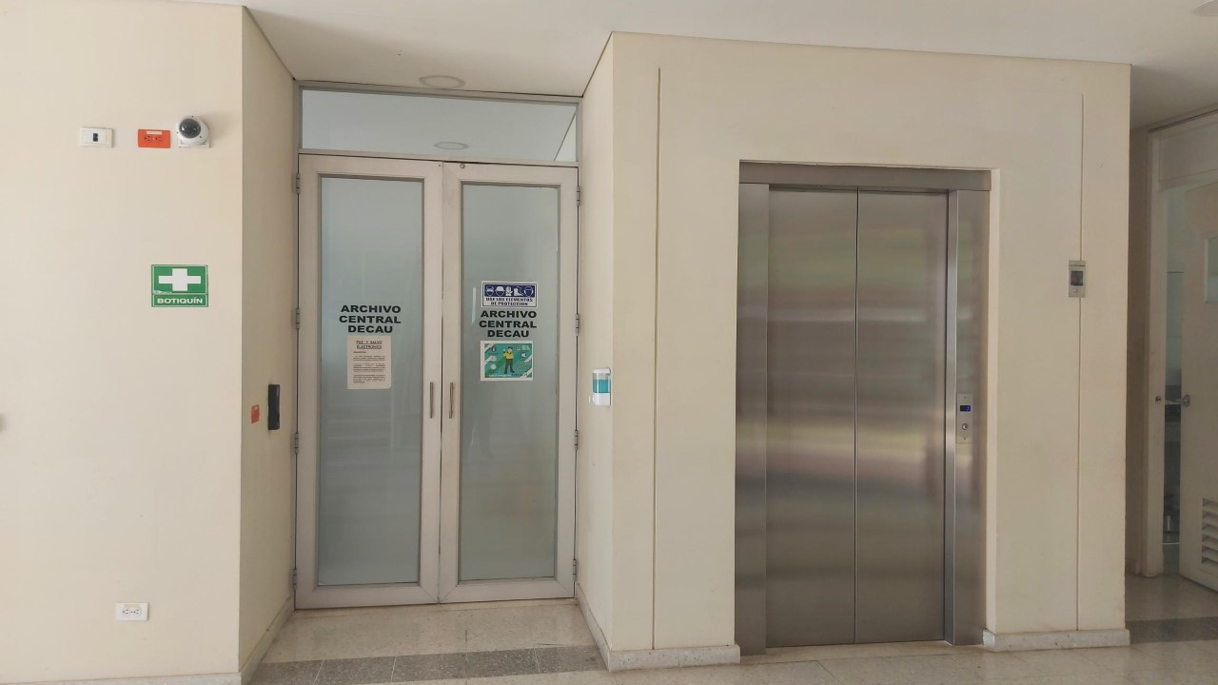
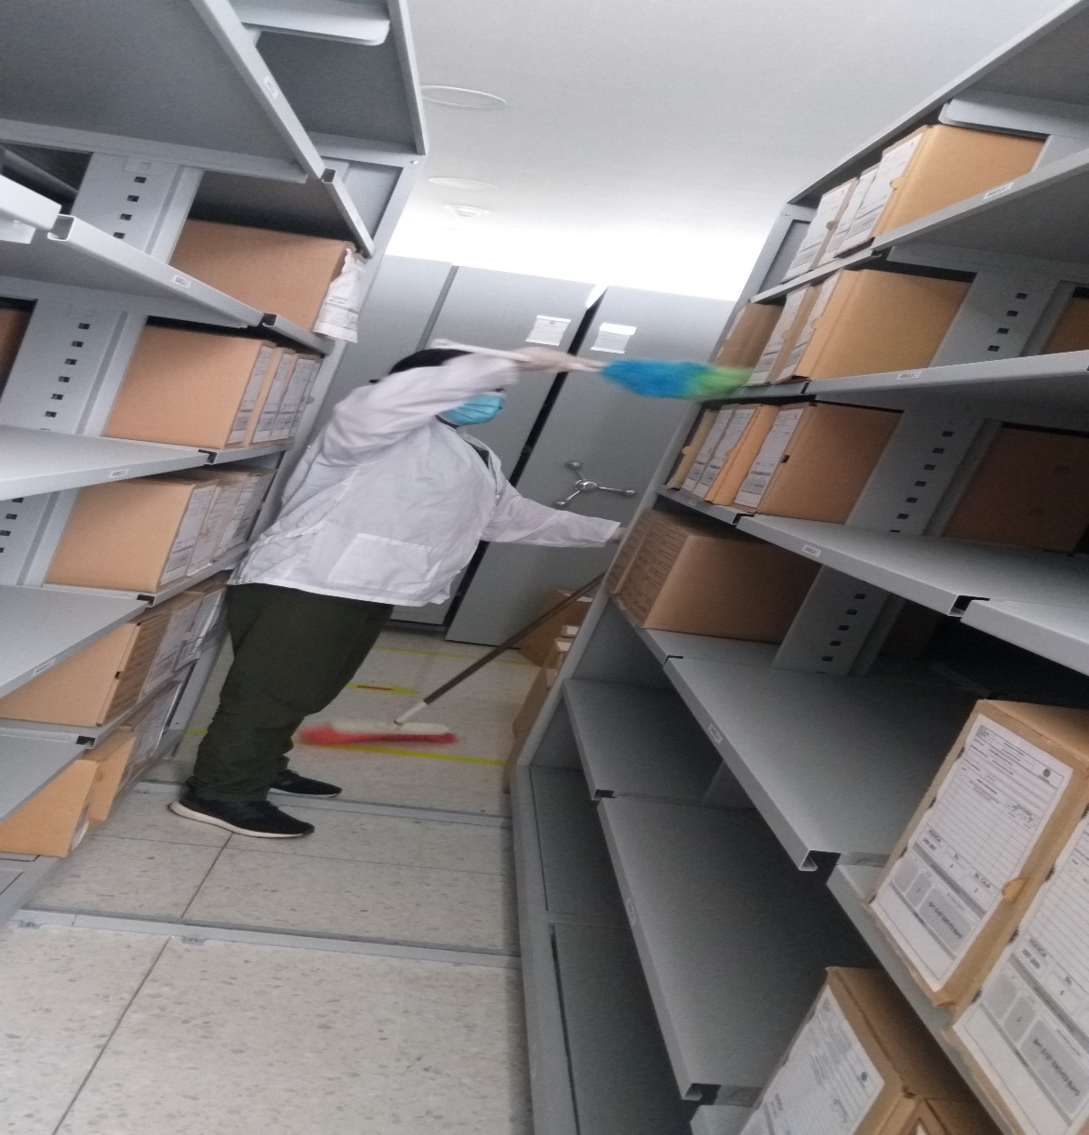
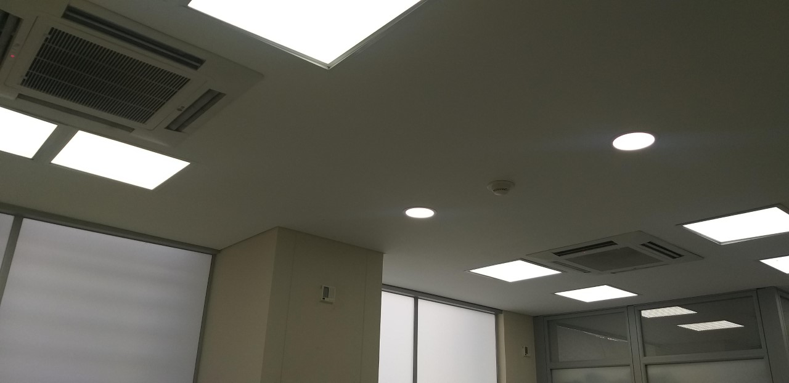
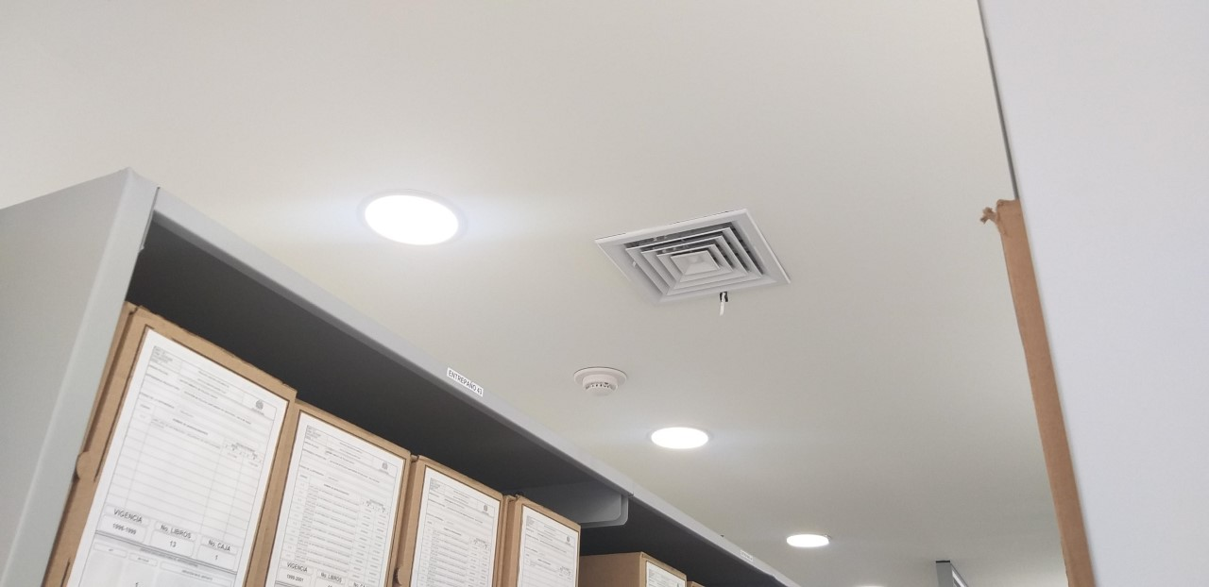

C. CARACTERÍSTICAS DE LA DOCUMENTACIÓN
IDENTIFICACIÓN DEL FONDO ACUMULDADO O DOCUMENTAL
UNIDAD POLICIAL |  |  |  |  | DEPARTAMENTO DE POLICIA CAUCA |  |  |  | DEPENDENCIA PRODUCTORA: |  |  |  | GESTION DOCUMENTAL DECAU
ACERVO DOCUMENTAL
Fechas Extremas Acervo Documental |  |  |  | Cantidades de Unidades de Conservación Cajas |  | Cantidad Soporte Documental
...
 |  |  |  |  | Archivo Central |  |  | se solicita manetnimiento de elementos como acondicioandores entre otros , de igualmanera se solicita la inspeccionde las instalaciones del archivo central a la JEFAD DECAU, |  |  | comunicación oficial S-2021-007131-DECAU 23/01/2021 solicitud mantenimiento de elementos , Comunicación oficial GS-2021-034533-DECAU 20/04/2021 solicitud infraestructura, comunicación oficial S-2021-007175-DECAU DEL 28/01/2021 solicitud mantenimiento instalaciones
 |  |  |  |  | Archivo Central |  |  | Se informa a Mi Coronel Señor Comandante de la unidad sobre el saneamiento ambiental sobre el archivo Central de Departamento de Policia Cauca |  |  | S-2021-007054-DECAU 280121 CRONOGRAMA LIMPIEZA PRIMERE TRIMESTRE, S-2021-008784-DECAU 020221 limpieza archivo central mes ENERO, S-2021-028192-DECAU limpieza archivo central mes febrero y marzo, S-2021-027108-DECAU 26032021 CRONOGRAMA LIMPIEZA SEGUNDO TRIMESTRE
 |  |  |  |  | Archivo Central |  |  | En la Unidad se lleva los registros de medicion de control de temperatura y de humedad |  |  | Comunicación oficial GS-2021-037314-DECAU del 29042021 |  |  | mensual |  |  |  |  | se continuara con las el control de temperatura y humedad
 |  |  |  |  | Archivo Central |  |  | Se solicito a la unidad por medio de plan de compra elementos para almacenamiento y conservación de la documentación - se remplazaron aquellas unidades de conservacion con deterioros. |  |  | Comunicaciones oficiales S-2021-007090-DECAU ,GS-2021-035324-DECAU del 23/04/2021 |  |  | anual |  |  |  |  | se llevara el seguimiento a los planes de compra para mejorar los depositos de archivo
 |  |  |  |  | Archivo Central |  |  | Se realizo socializacion del plan de prevencion de emergencias y atencion de desastres para el Archivo central de la unidad |  |  | Acta 118 del 23/04/2021 |  |  | Semestral |  |  |  |  | se tendra en cuenta ante cualquier emergencia la utilizacion del plan de emergencia y atencion de desastres para los archivos
...
 |  |  |  |  | Archivo Central |  |  | se solicita manetnimiento de elementos como acondicioandores entre otros , de igualmanera se solicita la inspeccionde las instalaciones del archivo central a la JEFAD DECAU, |  |  | comunicación oficial S-2021-007131-DECAU 23/01/2021 solicitud mantenimiento de elementos , Comunicación oficial GS-2021-034533-DECAU 20/04/2021 solicitud infraestructura, comunicación oficial S-2021-007175-DECAU DEL 28/01/2021 solicitud mantenimiento instalaciones |  |  | anual |  |  |  |  | se evaluara las falencias del archivo para poder dar una mejor conservacion a los documentos
 |  |  |  |  | Clase de Archivo |  |  | Actividad |  |  | Evidencia |  |  | periodicidad |  |  |  |  | Observaciones
 |  |  |  |  | Archivo Central |  |  | Se solicito a la oficina de telematica del Departamento de Policia Cauca información sobre el plan de preservación digital o electrónica |  |  | Comunicación Oficial GS-2021-035505-DECAU del 23/04/2021 |  |  | Semestral |  |  |  |  | por parte de la oficina de Telematica , actualmente cuenta con un servidor de archivos en operación
...
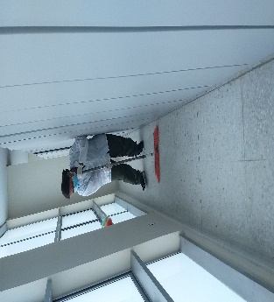
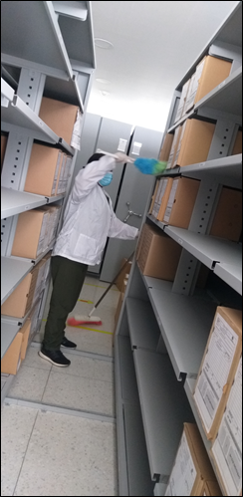
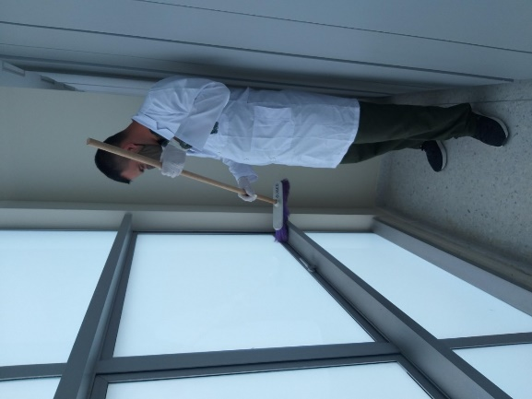

 |  |  | 29 | 4 | 2021 | Fecha de Elaboración |  | 29 | 4 | 2021 |  |  |  | VISTO BUENO JEFE DE LA UNIDAD
 |  |  | Patrullero. Lizbeth Karelly Hoyos Chicangana |  |  | Jefe Grupo de Gestión Documental |  | Intendente. Jose Luis Alarcon Ortiz |  |  |  |  |  | Comandante de Unidad |  | Coronel. Rosemberg Arnulfo Novoa Piñeros
 |  |  | Grado Nombres y Apellidos |  |  |  |  | Grado Nombres y Apellidos |  |  |  |  |  |  | Grado Nombres y Apellidos

 |  |  |  |  |  | Firma |  |  |  |  |  |  |  |  | Firma
...

